상품제안서
상패 1146 | 상품코드: S17982

 |  |  |  |  |  |  | 02-713-8555 | www.synergygift.co.kr
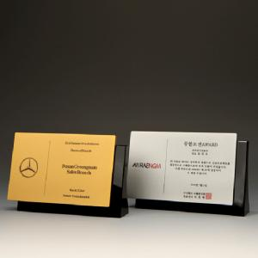

【상세/제작정보】 | <p><span style="font-size: 14pt;">※ 박스당 5,000원(VAT별도) 발생 됩니다.</span></p>

【인쇄/포장옵션】 | 기타 / 포장불가능

【공급단가】 | 수량 | 1~ | 5~ | 10~ | 30~ | 50~
*VAT별도 | 단가 | 121,550원 | 103,700원 | 98,600원 | 95,200원 | 94,350원

【상품 URL】 | https://www.synergygift.co.kr:443/src/goods_detail.php?gdno=15568

